Mapa_kraje_vyvoj
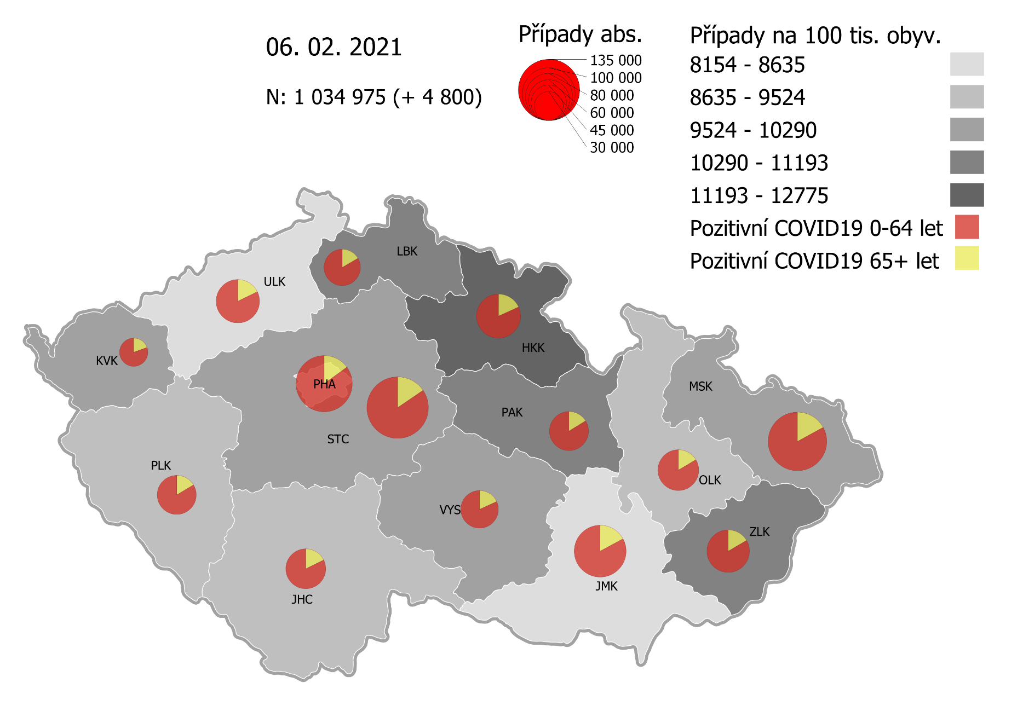
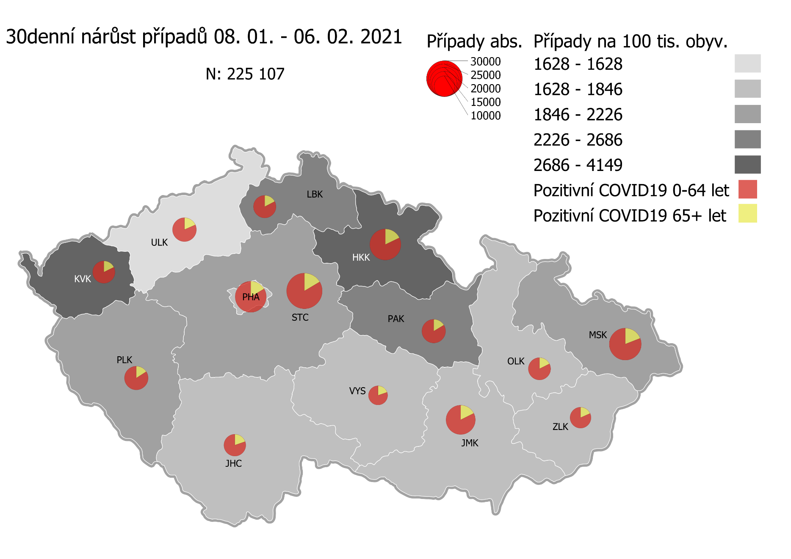
Kumulativní počet pozitivních pacientů COVID-19 v krajích ČR dle bydliště absolutně a na 100 tis. obyvatel
ke dni | 2/7/21
KÓD NUTS3 | Název kraje | Zkratka NUTS3 | Pozitivní COVID19 | Obyvatelstvo 1. 1. 2020 | Na 100 000 obyvatel | Nárůst za 7 dní (v %) | Nárůst za 7 dní na 100 000 obyvatel | Nárůst COVDI19 7 dní zpětně | z toho 01.02 | z toho 02.02 | z toho 03.02 | z toho 04.02 | z toho 05.02 | z toho 06.02 | z toho 07.02
CZ010 | Hlavní město Praha | PHA | 114,687 | 1,324,277 | 8,660.3 | 5.1% | 423.6 | 5,609 | 780 | 969 | 972 | 1,056 | 899 | 594 | 339
CZ020 | Středočeský kraj | STC | 136,776 | 1,385,141 | 9,874.5 | 5.7% | 533.3 | 7,387 | 1,064 | 1,473 | 1,320 | 1,191 | 1,295 | 772 | 272
CZ031 | Jihočeský kraj | JHC | 58,211 | 644,083 | 9,037.8 | 4.3% | 372.6 | 2,400 | 368 | 471 | 458 | 466 | 449 | 119 | 69
CZ032 | Plzeňský kraj | PLK | 55,077 | 589,899 | 9,336.7 | 7.3% | 634.9 | 3,745 | 511 | 649 | 768 | 769 | 742 | 211 | 95
CZ041 | Karlovarský kraj | KVK | 28,949 | 294,664 | 9,824.4 | 13.3% | 1,154.5 | 3,402 | 346 | 538 | 850 | 333 | 586 | 592 | 157
CZ042 | Ústecký kraj | ULK | 68,435 | 820,965 | 8,335.9 | 4.9% | 389.8 | 3,200 | 442 | 568 | 614 | 552 | 483 | 375 | 166
CZ051 | Liberecký kraj | LBK | 48,231 | 443,690 | 10,870.4 | 5.6% | 572.7 | 2,541 | 450 | 446 | 450 | 448 | 441 | 187 | 119
CZ052 | Královéhradecký kraj | HKK | 70,978 | 551,647 | 12,866.6 | 8.4% | 995.0 | 5,489 | 517 | 883 | 1,285 | 928 | 818 | 552 | 506
CZ053 | Pardubický kraj | PAK | 55,784 | 522,662 | 10,673.1 | 5.8% | 584.9 | 3,057 | 505 | 590 | 610 | 414 | 495 | 309 | 134
CZ063 | Kraj Vysočina | VYS | 51,559 | 509,813 | 10,113.3 | 3.2% | 312.7 | 1,594 | 232 | 379 | 238 | 237 | 306 | 154 | 48
CZ064 | Jihomoravský kraj | JMK | 97,377 | 1,191,989 | 8,169.3 | 4.3% | 339.0 | 4,041 | 632 | 726 | 854 | 544 | 722 | 379 | 184
CZ071 | Olomoucký kraj | OLK | 60,281 | 632,015 | 9,537.9 | 3.9% | 362.0 | 2,288 | 484 | 512 | 404 | 331 | 386 | 86 | 85
CZ072 | Zlínský kraj | ZLK | 65,268 | 582,555 | 11,203.7 | 2.4% | 262.1 | 1,527 | 241 | 275 | 250 | 294 | 229 | 177 | 61
CZ080 | Moravskoslezský kraj | MSK | 123,716 | 1,200,539 | 10,305.0 | 3.0% | 298.5 | 3,584 | 614 | 652 | 567 | 525 | 752 | 296 | 178
CZ088 | Neurčeno |  | 800 |  |  | 2.6% |  | 20 | 2 | 4 | 7 | 0 | 5 | 2 | 0
CZ099 | Cizinci bez pobytu v ČR |  | 1,276 |  |  | 2.7% |  | 34 | 6 | 4 | 9 | 8 | 4 | 1 | 2

CZ | Česká republika | ČR | 1,037,405 | 10,693,939 | 9,700.9 | 5.1% | 466.8 | 49,918 | 7,194 | 9,139 | 9,656 | 8,096 | 8,612 | 4,806 | 2,415
KÓD NUTS3 | Název kraje | Zkratka NUTS3 | z toho ve věku 65+ | z toho obyv. 65+ | na 100 000 obyv. 65+ | Nárůst za 7 dní (65+ v %) | Nárůst za 7 dní na 100 000 obyv. 65+ | Nárůst COVDI19 7 dní zpětně | z toho 65+ 01.02 | z toho 65+ 02.02 | z toho 65+ 03.02 | z toho 65+ 04.02 | z toho 65+ 05.02 | z toho 65+ 06.02 | z toho 65+ 07.02
CZ010 | Hlavní město Praha | PHA | 17,128 | 251,166 | 6,819.4 | 5.7% | 370.3 | 930 | 137 | 174 | 146 | 171 | 154 | 88 | 60
CZ020 | Středočeský kraj | STC | 21,126 | 255,825 | 8,258.0 | 5.8% | 455.4 | 1,165 | 176 | 225 | 204 | 186 | 191 | 140 | 43
CZ031 | Jihočeský kraj | JHC | 10,305 | 131,832 | 7,816.8 | 4.4% | 326.2 | 430 | 76 | 76 | 57 | 89 | 83 | 32 | 17
CZ032 | Plzeňský kraj | PLK | 9,045 | 119,690 | 7,557.0 | 6.2% | 438.6 | 525 | 75 | 75 | 121 | 98 | 110 | 25 | 21
CZ041 | Karlovarský kraj | KVK | 5,659 | 60,178 | 9,403.8 | 10.0% | 857.5 | 516 | 57 | 68 | 102 | 53 | 99 | 96 | 41
CZ042 | Ústecký kraj | ULK | 12,171 | 161,527 | 7,535.0 | 4.4% | 319.5 | 516 | 74 | 104 | 94 | 74 | 76 | 62 | 32
CZ051 | Liberecký kraj | LBK | 7,990 | 89,906 | 8,887.1 | 5.1% | 431.6 | 388 | 65 | 62 | 76 | 76 | 59 | 29 | 21
CZ052 | Královéhradecký kraj | HKK | 12,898 | 119,407 | 10,801.7 | 8.3% | 827.4 | 988 | 105 | 163 | 198 | 166 | 170 | 77 | 109
CZ053 | Pardubický kraj | PAK | 9,020 | 106,085 | 8,502.6 | 5.7% | 457.2 | 485 | 74 | 86 | 98 | 85 | 83 | 42 | 17
CZ063 | Kraj Vysočina | VYS | 9,364 | 104,291 | 8,978.7 | 3.3% | 285.7 | 298 | 44 | 68 | 34 | 37 | 74 | 34 | 7
CZ064 | Jihomoravský kraj | JMK | 16,639 | 238,620 | 6,973.0 | 3.8% | 256.1 | 611 | 109 | 119 | 116 | 84 | 99 | 55 | 29
CZ071 | Olomoucký kraj | OLK | 9,901 | 130,935 | 7,561.8 | 3.9% | 284.9 | 373 | 73 | 71 | 66 | 64 | 73 | 17 | 9
CZ072 | Zlínský kraj | ZLK | 10,782 | 121,339 | 8,885.8 | 2.4% | 210.2 | 255 | 39 | 42 | 44 | 63 | 29 | 31 | 7
CZ080 | Moravskoslezský kraj | MSK | 21,049 | 240,829 | 8,740.2 | 2.7% | 230.9 | 556 | 101 | 101 | 77 | 84 | 119 | 43 | 31
CZ088 | Neurčeno |  | 85 |  |  | 6.3% |  | 5 | 1 | 3 | 1 | 0 | 0 | 0 | 0
CZ099 | Cizinci bez pobytu v ČR |  | 24 |  |  | 0.0% |  | 0 | 0 | 0 | 0 | 0 | 0 | 0 | 0

CZ | Česká republika | ČR | 173,186 | 2,131,630 | 8,124.6 | 4.9% | 377.2 | 8,041 | 1,206 | 1,437 | 1,434 | 1,330 | 1,419 | 771 | 444
KÓD NUTS3 | Název kraje | Zkratka NUTS3 | z toho ve věku 0-5 let | z toho obyv. 0-5 let | na 100 000 obyv. 0-5 let | Nárůst za 7 dní (0-5 let v %) | Nárůst za 7 dní na 100 000 obyv. 0-5 let | Nárůst COVDI19 7 dní zpětně | z toho 0-5 let 01.02 | z toho 0-5 let 02.02 | z toho 0-5 let 03.02 | z toho 0-5 let 04.02 | z toho 0-5 let 05.02 | z toho 0-5 let 06.02 | z toho 0-5 let 07.02
CZ010 | Hlavní město Praha | PHA | 3,571 | 89,638 | 3,983.8 | 7.5% | 278.9 | 250 | 33 | 51 | 39 | 61 | 33 | 22 | 11
CZ020 | Středočeský kraj | STC | 4,598 | 96,527 | 4,763.4 | 7.3% | 324.3 | 313 | 42 | 46 | 61 | 67 | 54 | 27 | 16
CZ031 | Jihočeský kraj | JHC | 1,353 | 40,283 | 3,358.7 | 4.8% | 153.9 | 62 | 10 | 16 | 9 | 15 | 8 | 3 | 1
CZ032 | Plzeňský kraj | PLK | 1,461 | 36,259 | 4,029.3 | 10.2% | 372.3 | 135 | 10 | 24 | 22 | 40 | 36 | 2 | 1
CZ041 | Karlovarský kraj | KVK | 763 | 16,577 | 4,602.8 | 18.8% | 729.9 | 121 | 14 | 20 | 31 | 9 | 22 | 19 | 6
CZ042 | Ústecký kraj | ULK | 1,637 | 49,718 | 3,292.6 | 8.8% | 267.5 | 133 | 18 | 23 | 14 | 28 | 27 | 15 | 8
CZ051 | Liberecký kraj | LBK | 1,487 | 28,292 | 5,255.9 | 7.9% | 385.3 | 109 | 15 | 13 | 17 | 29 | 18 | 9 | 8
CZ052 | Královéhradecký kraj | HKK | 2,274 | 33,422 | 6,803.9 | 12.6% | 763.0 | 255 | 20 | 34 | 71 | 33 | 32 | 37 | 28
CZ053 | Pardubický kraj | PAK | 1,631 | 32,984 | 4,944.8 | 8.7% | 394.1 | 130 | 28 | 20 | 24 | 13 | 21 | 18 | 6
CZ063 | Kraj Vysočina | VYS | 873 | 31,857 | 2,740.4 | 4.4% | 116.1 | 37 | 2 | 11 | 6 | 6 | 8 | 2 | 2
CZ064 | Jihomoravský kraj | JMK | 2,131 | 79,619 | 2,676.5 | 8.2% | 202.2 | 161 | 18 | 24 | 42 | 21 | 29 | 12 | 15
CZ071 | Olomoucký kraj | OLK | 1,438 | 38,976 | 3,689.4 | 7.5% | 256.6 | 100 | 22 | 31 | 15 | 11 | 14 | 1 | 6
CZ072 | Zlínský kraj | ZLK | 2,028 | 35,087 | 5,779.9 | 3.5% | 196.7 | 69 | 12 | 13 | 3 | 16 | 13 | 8 | 4
CZ080 | Moravskoslezský kraj | MSK | 2,925 | 71,917 | 4,067.2 | 3.8% | 150.2 | 108 | 18 | 18 | 19 | 14 | 23 | 11 | 5
CZ088 | Neurčeno |  | 31 |  |  | 3.3% |  | 1 | 0 | 0 | 0 | 0 | 1 | 0 | 0
CZ099 | Cizinci bez pobytu v ČR |  | 7 |  |  | 0.0% |  | 0 | 0 | 0 | 0 | 0 | 0 | 0 | 0
CZ | Česká republika | ČR | 28,208 | 681,156 | 4,141.2 | 7.6% | 291.3 | 1,984 | 262 | 344 | 373 | 363 | 339 | 186 | 117
KÓD NUTS3 | Název kraje | Zkratka NUTS3 | z toho ve věku 6-15 let | z toho obyv. 6-15 let | na 100 000 obyv. 6-15 let | Nárůst za 7 dní (6-15 let v %) | Nárůst za 7 dní na 100 000 obyv. 6-15 let | Nárůst COVDI19 7 dní zpětně | z toho 6-15 let 01.02 | z toho 6-15 let 02.02 | z toho 6-15 let 03.02 | z toho 6-15 let 04.02 | z toho 6-15 let 05.02 | z toho 6-15 let 06.02 | z toho 6-15 let 07.02
CZ010 | Hlavní město Praha | PHA | 8,953 | 131,513 | 6,807.7 | 6.5% | 412.9 | 543 | 71 | 96 | 80 | 104 | 100 | 59 | 33
CZ020 | Středočeský kraj | STC | 12,564 | 163,398 | 7,689.2 | 6.8% | 492.1 | 804 | 133 | 153 | 140 | 131 | 140 | 85 | 22
CZ031 | Jihočeský kraj | JHC | 4,125 | 67,758 | 6,087.8 | 5.8% | 332.1 | 225 | 32 | 37 | 61 | 43 | 39 | 11 | 2
CZ032 | Plzeňský kraj | PLK | 4,174 | 60,678 | 6,878.9 | 8.2% | 520.8 | 316 | 57 | 51 | 43 | 83 | 59 | 14 | 9
CZ041 | Karlovarský kraj | KVK | 1,939 | 30,869 | 6,281.4 | 18.2% | 968.6 | 299 | 28 | 61 | 53 | 31 | 59 | 59 | 8
CZ042 | Ústecký kraj | ULK | 4,772 | 90,219 | 5,289.4 | 7.2% | 354.7 | 320 | 64 | 49 | 53 | 53 | 55 | 32 | 14
CZ051 | Liberecký kraj | LBK | 4,399 | 48,396 | 9,089.6 | 6.2% | 531.0 | 257 | 48 | 43 | 29 | 47 | 56 | 25 | 9
CZ052 | Královéhradecký kraj | HKK | 5,949 | 57,779 | 10,296.1 | 10.0% | 938.1 | 542 | 42 | 86 | 118 | 90 | 86 | 65 | 55
CZ053 | Pardubický kraj | PAK | 4,537 | 54,972 | 8,253.3 | 7.1% | 545.7 | 300 | 67 | 38 | 58 | 41 | 60 | 19 | 17
CZ063 | Kraj Vysočina | VYS | 3,154 | 52,247 | 6,036.7 | 3.3% | 191.4 | 100 | 11 | 23 | 15 | 16 | 24 | 10 | 1
CZ064 | Jihomoravský kraj | JMK | 5,768 | 122,670 | 4,702.0 | 6.1% | 270.6 | 332 | 42 | 48 | 77 | 31 | 74 | 45 | 15
CZ071 | Olomoucký kraj | OLK | 4,262 | 65,697 | 6,487.4 | 4.8% | 298.3 | 196 | 39 | 51 | 29 | 33 | 30 | 4 | 10
CZ072 | Zlínský kraj | ZLK | 4,794 | 58,614 | 8,178.9 | 2.7% | 216.7 | 127 | 18 | 26 | 22 | 24 | 11 | 18 | 8
CZ080 | Moravskoslezský kraj | MSK | 8,424 | 123,284 | 6,833.0 | 3.4% | 223.9 | 276 | 46 | 48 | 41 | 36 | 76 | 18 | 11
CZ088 | Neurčeno |  | 9 |  |  | 0.0% |  | 0 | 0 | 0 | 0 | 0 | 0 | 0 | 0
CZ099 | Cizinci bez pobytu v ČR |  | 11 |  |  | 0.0% |  | 0 | 0 | 0 | 0 | 0 | 0 | 0 | 0
CZ | Česká republika | ČR | 77,834 | 1,128,094 | 6,899.6 | 6.3% | 411.0 | 4,637 | 698 | 810 | 819 | 763 | 869 | 464 | 214
KÓD NUTS3 | Název kraje | Zkratka NUTS3 | z toho ve věku 16-19 let | z toho obyv. 16-19 let | na 100 000 obyv. 16-19 let | Nárůst za 7 dní (16-19 let v %) | Nárůst za 7 dní na 100 000 obyv. 16-19 let | Nárůst COVDI19 7 dní zpětně | z toho 16-19 let 01.02 | z toho 16-19 let 02.02 | z toho 16-19 let 03.02 | z toho 16-19 let 04.02 | z toho 16-19 let 05.02 | z toho 16-19 let 06.02 | z toho 16-19 let 07.02
CZ010 | Hlavní město Praha | PHA | 3,918 | 39,781 | 9,848.9 | 4.5% | 419.8 | 167 | 22 | 34 | 31 | 29 | 23 | 20 | 8
CZ020 | Středočeský kraj | STC | 5,438 | 50,226 | 10,827.1 | 5.3% | 547.5 | 275 | 44 | 56 | 47 | 42 | 46 | 27 | 13
CZ031 | Jihočeský kraj | JHC | 2,109 | 23,342 | 9,035.2 | 3.0% | 261.3 | 61 | 11 | 11 | 10 | 12 | 12 | 4 | 1
CZ032 | Plzeňský kraj | PLK | 1,871 | 20,545 | 9,106.8 | 6.5% | 554.9 | 114 | 14 | 18 | 30 | 24 | 16 | 9 | 3
CZ041 | Karlovarský kraj | KVK | 864 | 10,990 | 7,861.7 | 13.5% | 937.2 | 103 | 6 | 17 | 13 | 10 | 29 | 23 | 5
CZ042 | Ústecký kraj | ULK | 2,436 | 31,824 | 7,654.6 | 4.1% | 304.8 | 97 | 15 | 15 | 15 | 19 | 12 | 18 | 3
CZ051 | Liberecký kraj | LBK | 1,855 | 16,399 | 11,311.7 | 4.0% | 433.0 | 71 | 12 | 13 | 10 | 10 | 13 | 8 | 5
CZ052 | Královéhradecký kraj | HKK | 2,505 | 19,988 | 12,532.5 | 7.9% | 920.6 | 184 | 15 | 32 | 36 | 31 | 35 | 21 | 14
CZ053 | Pardubický kraj | PAK | 1,993 | 19,021 | 10,477.9 | 4.8% | 478.4 | 91 | 18 | 17 | 20 | 9 | 16 | 7 | 4
CZ063 | Kraj Vysočina | VYS | 1,795 | 18,797 | 9,549.4 | 3.3% | 308.6 | 58 | 12 | 17 | 9 | 4 | 6 | 10 | 0
CZ064 | Jihomoravský kraj | JMK | 2,928 | 40,581 | 7,215.2 | 3.5% | 241.5 | 98 | 20 | 14 | 20 | 11 | 24 | 5 | 4
CZ071 | Olomoucký kraj | OLK | 2,042 | 22,707 | 8,992.8 | 3.9% | 334.7 | 76 | 17 | 14 | 11 | 9 | 21 | 2 | 2
CZ072 | Zlínský kraj | ZLK | 2,410 | 20,976 | 11,489.3 | 1.8% | 205.0 | 43 | 5 | 3 | 6 | 8 | 8 | 9 | 4
CZ080 | Moravskoslezský kraj | MSK | 4,269 | 43,805 | 9,745.5 | 2.7% | 253.4 | 111 | 24 | 10 | 22 | 18 | 17 | 10 | 10
CZ088 | Neurčeno |  | 24 |  |  | 4.3% |  | 1 | 0 | 0 | 0 | 0 | 1 | 0 | 0
CZ099 | Cizinci bez pobytu v ČR |  | 28 |  |  | 3.7% |  | 1 | 0 | 0 | 1 | 0 | 0 | 0 | 0
CZ | Česká republika | ČR | 36,485 | 378,982 | 9,627.1 | 4.4% | 409.3 | 1,551 | 235 | 271 | 281 | 236 | 279 | 173 | 76

 |  |  |  | Mapa výskytu COVID-19 v krajích ČR
 |  |  |  | Počet pozitivních pacientů kumulativně v krajích bydliště v ČR na 100 tis. obyvatel a absolutně z dat |  |  |  |  |  |  |  |  |  |  | ke dni 06.02.2021 23:59

Mapa_okresy_vývoj
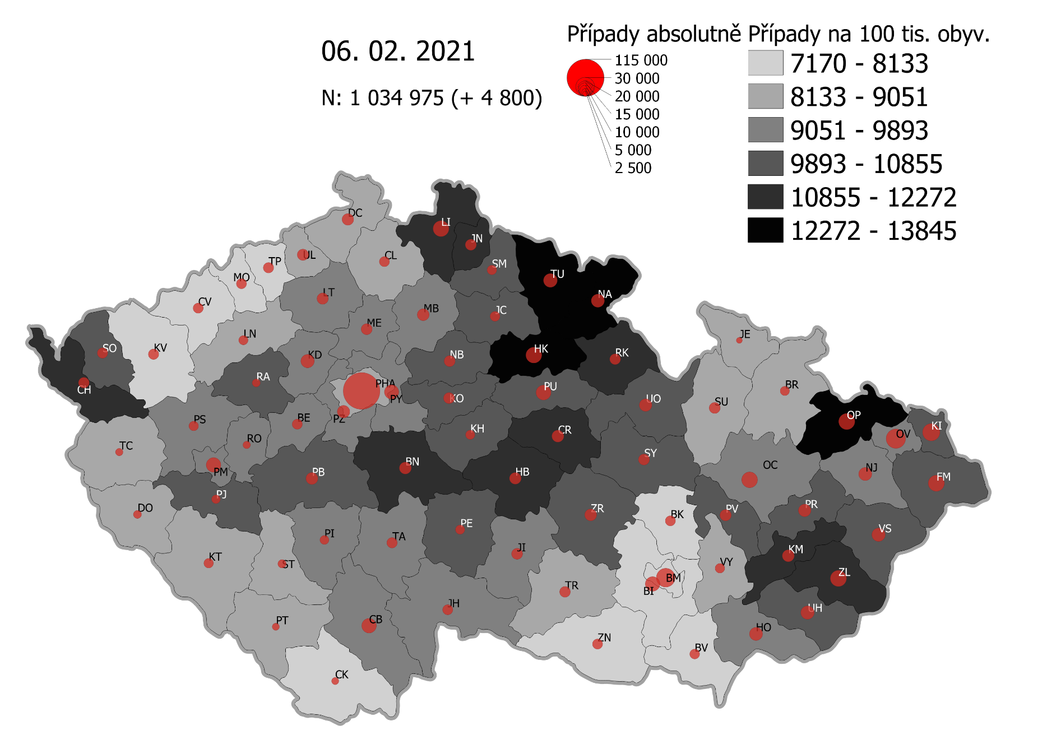
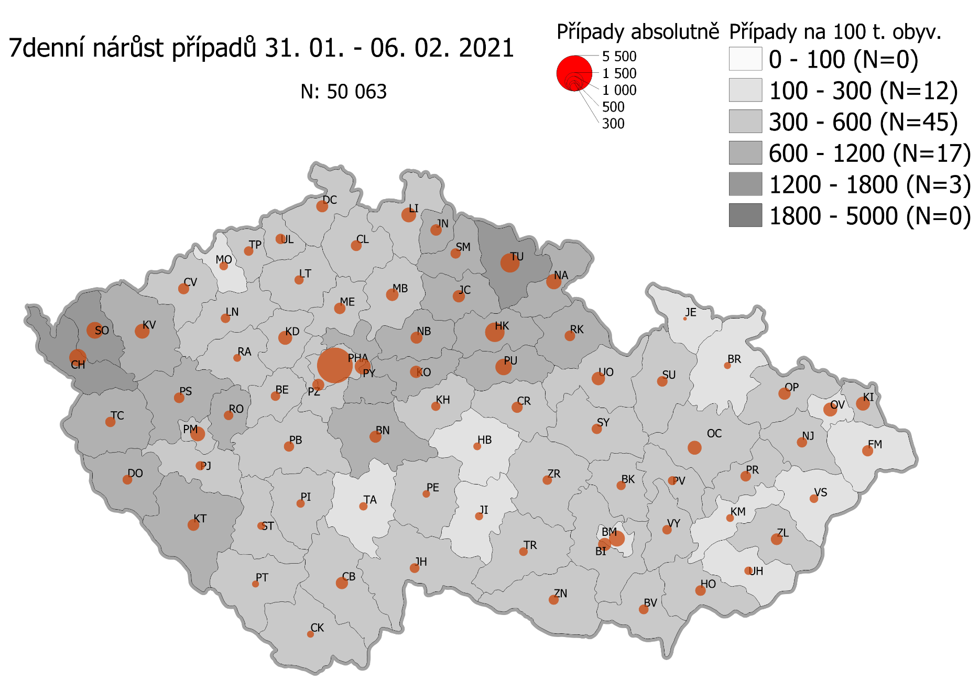
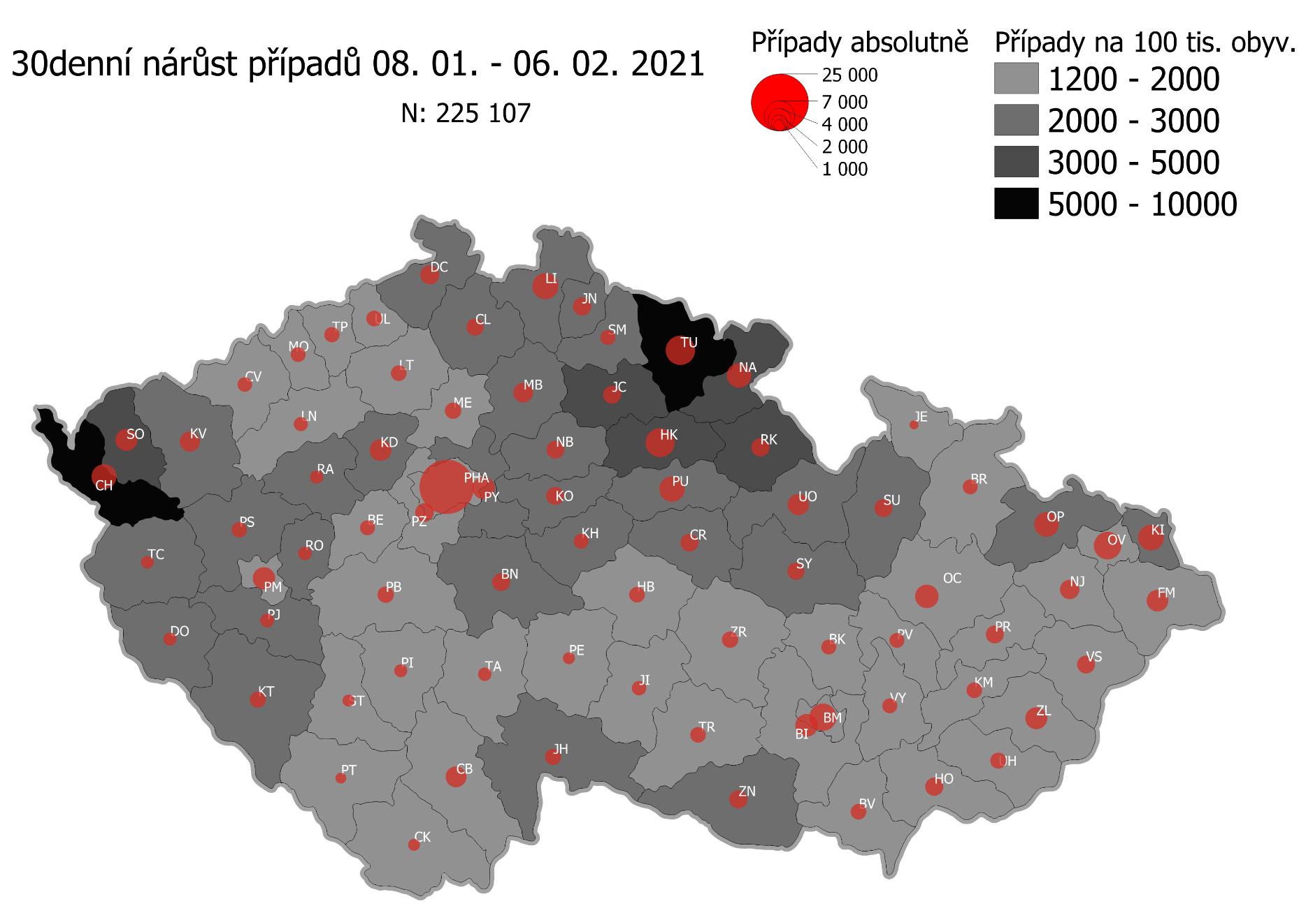
Pořadí okresů dle kumulativní incidence COVID-19 ke dni |  |  |  |  |  | 07.02.2021 23:59
KÓD LAU1 | Zkratka kraje název okresu (LAU1) | Zkratka LAU1 | Počet obyvatel | Připady COVID-19 | Celkem na 100 tisíc obyvatel | Nárůst COVDI19 30 dní zpětně | za 30 dní na 100 tisíc obyvatel | Nárůst COVDI19 7 dní zpětně | za 7 dní na 100 tisíc obyvatel
CZ0525 | HKK - Trutnov | TU | 117,978 | 16,421 | 13,918.7 | 6,502 | 5,511.2 | 1,607 | 1,362.1
CZ0523 | HKK - Náchod | NA | 109,958 | 14,861 | 13,515.2 | 4,675 | 4,251.6 | 1,135 | 1,032.2
CZ0521 | HKK - Hradec Králové | HK | 164,283 | 21,293 | 12,961.2 | 6,439 | 3,919.5 | 1,564 | 952.0
CZ0805 | MSK - Opava | OP | 176,236 | 22,321 | 12,665.4 | 4,402 | 2,497.8 | 625 | 354.6
CZ0524 | HKK - Rychnov nad Kněžnou | RK | 79,383 | 9,825 | 12,376.7 | 2,492 | 3,139.2 | 520 | 655.1
CZ0201 | STC - Benešov | BN | 99,414 | 12,016 | 12,086.8 | 2,362 | 2,375.9 | 623 | 626.7
CZ0631 | VYS - Havlíčkův Brod | HB | 94,915 | 11,448 | 12,061.3 | 1,742 | 1,835.3 | 280 | 295.0
CZ0513 | LBK - Liberec | LI | 175,626 | 21,052 | 11,986.8 | 5,002 | 2,848.1 | 942 | 536.4
CZ0531 | PAK - Chrudim | CR | 104,613 | 12,263 | 11,722.3 | 2,373 | 2,268.4 | 555 | 530.5
CZ0724 | ZLK - Zlín | ZL | 191,652 | 22,325 | 11,648.7 | 3,573 | 1,864.3 | 622 | 324.5
CZ0721 | ZLK - Kroměříž | KM | 105,343 | 11,946 | 11,340.1 | 1,785 | 1,694.5 | 259 | 245.9
CZ0512 | LBK - Jablonec nad Nisou | JN | 90,667 | 10,251 | 11,306.2 | 2,474 | 2,728.7 | 596 | 657.4
CZ0411 | KVK - Cheb | CH | 91,634 | 10,179 | 11,108.3 | 4,625 | 5,047.3 | 1,244 | 1,357.6
CZ0532 | PAK - Pardubice | PU | 175,441 | 19,112 | 10,893.7 | 4,729 | 2,695.5 | 1,241 | 707.4
CZ0722 | ZLK - Uherské Hradiště | UH | 142,226 | 15,464 | 10,872.8 | 1,887 | 1,326.8 | 304 | 213.7
CZ0723 | ZLK - Vsetín | VS | 143,334 | 15,533 | 10,836.9 | 2,255 | 1,573.2 | 342 | 238.6
CZ0522 | HKK - Jičín | JC | 80,045 | 8,578 | 10,716.5 | 2,458 | 3,070.8 | 663 | 828.3
CZ0514 | LBK - Semily | SM | 74,097 | 7,933 | 10,706.2 | 1,728 | 2,332.1 | 488 | 658.6
CZ0413 | KVK - Sokolov | SO | 88,212 | 9,360 | 10,610.8 | 3,706 | 4,201.2 | 1,217 | 1,379.6
CZ020B | STC - Příbram | PB | 115,104 | 12,189 | 10,589.6 | 2,001 | 1,738.4 | 490 | 425.7
CZ0633 | VYS - Pelhřimov | PE | 72,302 | 7,572 | 10,472.7 | 1,078 | 1,491.0 | 254 | 351.3
CZ0714 | OLK - Přerov | PR | 129,512 | 13,547 | 10,460.0 | 2,453 | 1,894.0 | 496 | 383.0
CZ0713 | OLK - Prostějov | PV | 108,646 | 11,338 | 10,435.7 | 1,652 | 1,520.5 | 357 | 328.6
CZ0204 | STC - Kolín | KO | 102,623 | 10,700 | 10,426.5 | 2,366 | 2,305.5 | 685 | 667.5
CZ0803 | MSK - Karviná | KI | 246,324 | 25,372 | 10,300.3 | 4,717 | 1,915.0 | 867 | 352.0
CZ0802 | MSK - Frýdek-Místek | FM | 214,660 | 22,064 | 10,278.6 | 3,404 | 1,585.8 | 549 | 255.8
CZ0635 | VYS - Žďár nad Sázavou | ZR | 118,158 | 12,054 | 10,201.6 | 1,758 | 1,487.8 | 405 | 342.8
CZ0324 | PLK - Plzeň-jih | PJ | 63,488 | 6,469 | 10,189.3 | 1,431 | 2,254.0 | 381 | 600.1
CZ0533 | PAK - Svitavy | SY | 104,333 | 10,621 | 10,179.9 | 2,224 | 2,131.6 | 482 | 462.0
CZ0208 | STC - Nymburk | NB | 100,886 | 10,245 | 10,155.0 | 2,422 | 2,400.7 | 637 | 631.4
CZ020C | STC - Rakovník | RA | 55,562 | 5,634 | 10,140.0 | 1,250 | 2,249.7 | 288 | 518.3
CZ0205 | STC - Kutná Hora | KH | 75,828 | 7,600 | 10,022.7 | 1,654 | 2,181.3 | 370 | 487.9
CZ0534 | PAK - Ústí nad Orlicí | UO | 138,275 | 13,788 | 9,971.4 | 3,336 | 2,412.6 | 779 | 563.4
CZ0806 | MSK - Ostrava-město | OV | 320,145 | 31,737 | 9,913.3 | 5,426 | 1,694.9 | 856 | 267.4
CZ0326 | PLK - Rokycany | RO | 49,349 | 4,852 | 9,832.0 | 1,359 | 2,753.9 | 398 | 806.5
CZ0804 | MSK - Nový Jičín | NJ | 151,577 | 14,576 | 9,616.2 | 2,773 | 1,829.4 | 474 | 312.7
CZ0313 | JHC - Jindřichův Hradec | JH | 90,692 | 8,708 | 9,601.7 | 1,869 | 2,060.8 | 409 | 451.0
CZ0325 | PLK - Plzeň-sever | PS | 79,979 | 7,668 | 9,587.5 | 1,723 | 2,154.3 | 503 | 628.9
CZ0207 | STC - Mladá Boleslav | MB | 130,365 | 12,424 | 9,530.2 | 2,942 | 2,256.7 | 703 | 539.3
CZ0206 | STC - Mělník | ME | 109,302 | 10,412 | 9,525.9 | 2,023 | 1,850.8 | 575 | 526.1
CZ0314 | JHC - Písek | PI | 71,587 | 6,817 | 9,522.7 | 1,191 | 1,663.7 | 306 | 427.5
CZ0203 | STC - Kladno | KD | 166,483 | 15,699 | 9,429.8 | 3,440 | 2,066.3 | 862 | 517.8
CZ0645 | JMK - Hodonín | HO | 153,943 | 14,506 | 9,423.0 | 2,423 | 1,574.0 | 484 | 314.4
CZ0632 | VYS - Jihlava | JI | 113,628 | 10,705 | 9,421.1 | 1,564 | 1,376.4 | 310 | 272.8
CZ0423 | ULK - Litoměřice | LT | 119,668 | 11,229 | 9,383.5 | 1,765 | 1,474.9 | 381 | 318.4
CZ0209 | STC - Praha-východ | PY | 185,178 | 17,337 | 9,362.3 | 3,806 | 2,055.3 | 1,112 | 600.5
CZ0202 | STC - Beroun | BE | 95,058 | 8,883 | 9,344.8 | 1,635 | 1,720.0 | 412 | 433.4
CZ0323 | PLK - Plzeň-město | PM | 194,280 | 18,120 | 9,326.7 | 3,675 | 1,891.6 | 985 | 507.0
CZ0311 | JHC - České Budějovice | CB | 195,903 | 18,129 | 9,254.1 | 3,192 | 1,629.4 | 655 | 334.3
CZ0317 | JHC - Tábor | TA | 102,595 | 9,468 | 9,228.5 | 1,329 | 1,295.4 | 310 | 302.2
CZ0712 | OLK - Olomouc | OC | 235,472 | 21,715 | 9,221.9 | 4,248 | 1,804.0 | 865 | 367.3
CZ020A | STC - Praha-západ | PZ | 149,338 | 13,636 | 9,131.0 | 2,630 | 1,761.1 | 630 | 421.9
CZ0427 | ULK - Ústí nad Labem | UL | 119,338 | 10,826 | 9,071.7 | 1,827 | 1,530.9 | 480 | 402.2
CZ0322 | PLK - Klatovy | KT | 86,405 | 7,760 | 8,981.0 | 1,905 | 2,204.7 | 616 | 712.9
CZ0421 | ULK - Děčín | DC | 129,542 | 11,581 | 8,940.0 | 2,640 | 2,037.9 | 625 | 482.5
CZ0321 | PLK - Domažlice | DO | 62,062 | 5,500 | 8,862.1 | 1,253 | 2,018.9 | 413 | 665.5
CZ0634 | VYS - Třebíč | TR | 110,810 | 9,779 | 8,825.0 | 1,742 | 1,572.1 | 345 | 311.3
CZ0646 | JMK - Vyškov | VY | 92,280 | 8,054 | 8,727.8 | 1,614 | 1,749.0 | 391 | 423.7
CZ0316 | JHC - Strakonice | ST | 70,772 | 6,173 | 8,722.4 | 1,000 | 1,413.0 | 264 | 373.0
CZ0511 | LBK - Česká Lípa | CL | 103,300 | 8,994 | 8,706.7 | 2,178 | 2,108.4 | 515 | 498.5
CZ0315 | JHC - Prachatice | PT | 50,978 | 4,435 | 8,699.8 | 852 | 1,671.3 | 215 | 421.8
CZ0327 | PLK - Tachov | TC | 54,336 | 4,708 | 8,664.6 | 1,232 | 2,267.4 | 449 | 826.3
CZ0100 | PHA - Praha | PH | 1,324,277 | 114,687 | 8,660.3 | 21,736 | 1,641.3 | 5,609 | 423.6
CZ0715 | OLK - Šumperk | SU | 120,417 | 10,403 | 8,639.1 | 2,451 | 2,035.4 | 507 | 421.0
CZ0711 | OLK - Jeseník | JE | 37,968 | 3,278 | 8,633.6 | 563 | 1,482.8 | 63 | 165.9
CZ0424 | ULK - Louny | LN | 86,691 | 7,358 | 8,487.6 | 1,430 | 1,649.5 | 409 | 471.8
CZ0801 | MSK - Bruntál | BR | 91,597 | 7,621 | 8,320.1 | 1,643 | 1,793.7 | 213 | 232.5
CZ0412 | KVK - Karlovy Vary | KV | 114,818 | 9,409 | 8,194.7 | 3,091 | 2,692.1 | 941 | 819.6
CZ0641 | JMK - Blansko | BK | 109,136 | 8,842 | 8,101.8 | 1,600 | 1,466.1 | 397 | 363.8
CZ0643 | JMK - Brno-venkov | BI | 224,642 | 18,091 | 8,053.3 | 3,711 | 1,652.0 | 784 | 349.0
CZ0642 | JMK - Brno-město | BM | 381,346 | 30,461 | 7,987.8 | 5,429 | 1,423.6 | 1,101 | 288.7
CZ0647 | JMK - Znojmo | ZN | 114,351 | 9,064 | 7,926.5 | 2,424 | 2,119.8 | 452 | 395.3
CZ0425 | ULK - Most | MO | 111,708 | 8,661 | 7,753.2 | 1,650 | 1,477.1 | 340 | 304.4
CZ0426 | ULK - Teplice | TP | 129,072 | 9,645 | 7,472.6 | 1,761 | 1,364.4 | 413 | 320.0
CZ0422 | ULK - Chomutov | CV | 124,946 | 9,135 | 7,311.2 | 1,587 | 1,270.1 | 552 | 441.8
CZ0312 | JHC - Český Krumlov | CK | 61,556 | 4,481 | 7,279.6 | 1,111 | 1,804.9 | 241 | 391.5
CZ0644 | JMK - Břeclav | BV | 116,291 | 8,358 | 7,187.1 | 1,827 | 1,571.1 | 432 | 371.5
CZ088Y | Bydliště neurčeno |  |  | 830 | 0.0 | 70 | 0.0 | 20 | 0.0
CZ099Y | Cizinci bez trvalého pobytu |  |  | 1,276 | 0.0 | 145 | 0.0 | 34 | 0.0
Poznámka: Data obsahují počet případů vč. laboratorních pozitivit k danému datu neverifikovaných na KHS.

Mapa výskytu COVID-19 v ČR - základ modelu šíření nemoci
Počet pozitivních pacientů kumulativně v okresech bydliště ČR na 100 tis. obyvatel a absolutně z dat |  |  |  |  |  |  |  |  |  | ke dni 06.02.2021 23:59

